集計結果（川小）
川南小学校 給食試食会アンケート集計結果 |  |  |  | 令和元年５月８日（水）
 |  |  |  | 申込 | ２４名
 |  |  |  | 試食 | ２１名（他参観のみあり）
 | （対象 １年保護者） |  |  | アンケート回収 | １８名
＊ 本日の献立について
本日の献立（量）
本日の献立（味）
 |  |  |  |  |  |  |  | 多い | 良い | 少ない
（人）
（人）
 |  |  |  |  |  |  | むぎごはん | 3 | 15 | 0
 |  |  |  |  |  |  | ポークカレー | 3 | 15 | 0
 |  |  |  |  |  |  | だいこんサラダ | 1 | 16 | 1
 |  |  |  |  |  |  | 全体量 | 2 | 16 | 0

 |  |  |  |  |  |  |  | 良い | ふつう | 良くない
 |  |  |  |  |  |  | むぎごはん | 14 | 3 | 0
 |  |  |  |  |  |  | ポークカレー | 15 | 2 | 0
 |  |  |  |  |  |  | だいこんサラダ | 12 | 5 | 0
 |  |  |  |  |  |  | 全体量 | 14 | 3 | 0

すききらい
（人）
＊ 子どもの食生活について
 |  |  | ※きらいなもの
 |  |  | （複数回答：人）
 |  |  | 野菜 | 10
 |  |  | 肉 | 4
 |  |  | 芋 | 3
 |  |  | 豆 | 3
 |  |  | 牛乳 | 1

朝ごはん
おやつ
（人）
（人）

※食べているもの |  |  | ※食べているもの（複数回答：人）
主食のみ | 3 |  | スナック菓子 | 10 | せんべい | 1
主食とみそ汁 | 1 |  | グミ | 3 | くだもの | 1 | なし | あり | 合計
主食とみそ汁とおかず（野菜なし） | 5 |  | チョコレート | 2 |  |  | 4 | 14 | 18
主食とみそ汁とおかず（野菜あり） | 1 |  | クッキー | 1
主食とおかず（野菜なし） | 2 |  | ゼリー | 1
主食とおかず（野菜あり） | 1 |  | ガム | 1
 |  |  | アイスクリーム | 1
おにぎり，パン，卵ごはん
卵焼き，納豆，魚，ウィンナー，のり，ふりかけ，くだもの

地産地消を知っていますか
（人）
＊ 地産地消について
 |  |  | 川南町の特産品でうかぶもの（複数回答）
 |  |  | 豚肉 | ピーマン | 浜うどん
 |  |  | 肉 | トマト | 地鶏
 |  |  |  | いちご |  |  | 毎日食べる | 16
 |  |  |  | きゅうり |  |  | 時々食べない | 2
 |  |  |  | かぼちゃ |  |  | 食べない | 0
 |  |  |  | みかん |  |  | 合計 | 18
 |  |  |  | スイートコーン

 |  |  |  |  |  |  | 知っている | 17
 |  |  |  |  |  |  | 言葉はきいたことがある | 1 |  | 毎日食べる | 16
 |  |  |  |  |  |  |  |  |  | 時々食べる | 2
 |  |  |  |  |  |  |  |  |  | ほとんど食べない | 0
 |  |  |  |  |  |  |  |  |  | 合計 | 18
＊ 感想，その他について
○ 家では食べないものも食べてくれて助かります。
○ バランスがよくおいしかったです。
○ おいしい給食ありがとうございます。
○ これからもおいしい給食をお願いします。 |  | ※ご協力ありがとうございました。 都原・田中

川小
試食会アンケート |  |  |  |  |  |  | 令和元年５月８日 川南小学校

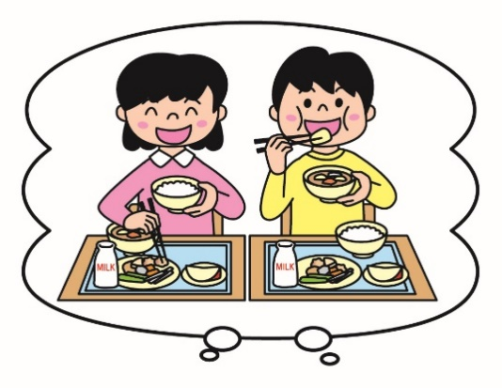
Ⅰ 本日の給食献立について‥‥‥数字に○をつけてください。
 |  | 量（子どもさんに対して） |  |  | 味
 |  | １多い | ２よい | ３少ない | １よい | ２ふつう | ３よくない
＊麦ごはん |  | 1 | 2 | 3 | 1 | 2 | 3
＊ポークカレー |  | 1 | 2 | 3 | 1 | 2 | 3
＊だいこんサラダ |  | 1 | 2 | 3 | 1 | 2 | 3
＊全体量 |  | 1 | 2 | 3 | 1 | 2 | 3

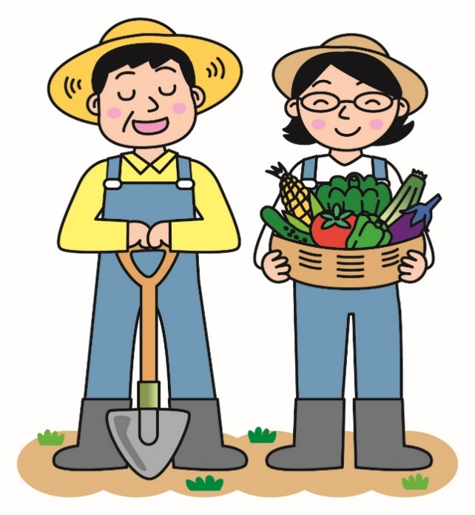
Ⅱ 子どもさんのご家庭での食生活についておたずねします。‥‥‥○をつけてください。
 | １．すききらいについて
 | ＊（ ）すききらいがあまりない
 | ＊（ ）すききらいがある |  |  | 嫌いなものは何ですか？
 |  |  |  | （ ）野菜 （ ）魚 （ ）肉
 |  |  |  | （ ）芋 （ ）豆 （ ）卵
 |  |  |  | （ ）牛乳 （ ）果物
 |  |  |  | その他（ ）

 | ２．朝ごはんについて |  |  | ３．おやつについて
 | ＊（ ）毎日食べる |  |  | ＊（ ）毎日食べる
 | ＊（ ）時々食べない |  |  | ＊（ ）時々食べる
 | ＊（ ）食べない |  |  | ＊（ ）ほとんど食べない

 | どんなものを食べていますか？ |  |  | どんなものを食べていますか？

Ⅲ 地産地消についておたずねします。
 | １．地産地消について知っていますか？
 | ＊（ ）知っている
 | ＊（ ）言葉はきいたことがある
 | ＊（ ）知らない

 | ２．川南町の特産品ときいて、どんな食べ物がうかびますか？

Ⅳ 学校給食へのご要望や本日の感想などありましたらお書きください。

＊ご協力ありがとうございました。

